Sheet1
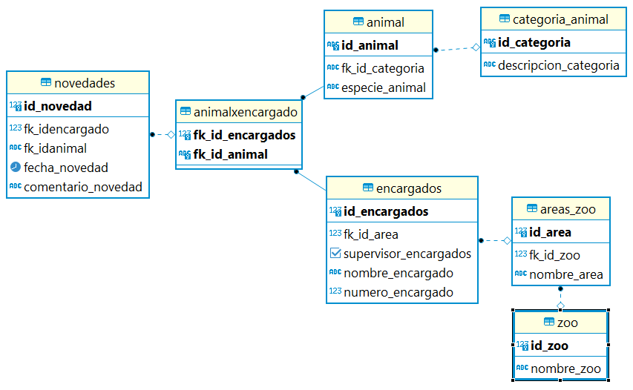
DESCRIPCIÓN PUNTO |  | ENCARGADO | TAREA 1 | TAREA 2 | TAREA 3 | TAREA 4 | TAREA 5
Dibuje un esquema de la aplicación web que el zoológico podríaimplementar con la base de datos implementada hasta el momento |  |  | Just in mind
Defina 6 zonas de la aplicación que generen instrucciones demodificación en los datos de la base de datos; por ejemplo, cambio denombre de animales, traslado de área, cambios de supervisor, cambios derol de trabajadores, etc. |  |  | Update: * Cambiar nombre animal: (añadir nombre_animal en tabla animal) * Cambiar el área del animal: cambiar encargado del area requerida * Cambiar supervisor: Bool supervisor_encargados * Cambiar nombre del área: tabla areas_zoo * Cambiar n° encargado: tabla encargado * Cambiar email encargado: tabla encargado (añadir email)
Escriba las instrucciones de modificación de datos que cada una delas utilidades de la aplicación generarían hacia la base de datos, y muestre resultados prácticos devueltos por le base de datos. ¿Cómomostraría estos resultados en la interfaz web?
Luego, usted es informado que el directorio del zoológico ha determinado algunos cambios estructurales de las políticas del recinto ysu funcinamiento. Usted debe hacer las siguientes modificaciones: | Implementar Integridad referencial (ON DELETE) para que; porejemplo, cuando se borren categorías de animales se borrenautomáticamente de la base de datos todas las especies yanimales individuales que hayan sido creados. | Miguel, Claudio, Sebastian | ON DELETE en categoria_animal --> borrar animal de tabla animal
 | Modificar la base de datos de manera tal que los reptiles ahoracompartan el área 3 con los peces y el área 2 sólo sea ocupadapor insectos. |  | UPDATE areas_zoo--> nombre_area
 | La base de datos incorporará la edad de cada animal y no deberápermitir ingreso de animales mamíferos con edad menor a 2años, reptiles con edad mayor a 30 años. |  | UPDATE tabla animal, añadir edad a la tabla animal y restricción de edad
 | La base de datos no permitirá ingreso de trabajadores sinteléfono o sin email. |  | UPDATE tabla encargados NOT NULL numero_encargado, (añadir email)
 | Los códigos de identificación deberán ser asignados desde ahoracon un paso de 100 |  | CAMBIAR CODIFICACIÓN, ID -->DOUBLE DE ANIMALES
 | Implementar integridad referencial con ON DELETE para las áreasdel zológico de tal forma que si un área es eliminada, todos losanimales queden asignados a un área por defecto que sea denombre Área 0. |  | ON DELETE CREATE TABLE area0
Se han implementado cambios en la aplicación web del zoológico yahora debe permitir calculo de estadísticas de los animales. Debe podercalcular lo siguiente (Escriba las consultas SQL que permiten obtenerestos cálculos): | Edad máxima de los animales de cada zona. | Walter, Claudio, Sebastian | query select
 | Edad mínima de los animales de cada zona. |  | query select
 | Cantidad de animales por zona. |  | query select
 | Edad promedio de animales del zoológico |  | query select
 | Cantidad de animales totales en el zoológico. |  | query select
Se ha reportado un problema en el ingreso de datos del zoológico.Los operarios que enrolan animales lo hacen por lotes. En muchasoportunidades ocurre que hay un error en el ingreso de animales en unode estos lotes y debe deshacerse la información hasta el momento yaingresada y comenzar nuevamente el lote desde el inicio. El proceso esmuy engorroso pues deben generarse instrucciones de borrado deregistros uno a uno. Se solicita hacer un cambio en la forma de ingreso deregistros para que permita deshacer fácilmente los inserts parcialesrealizados hasta el momento de detectar un error dentro de un lote ypoder inicial nuevamente. ¿Cómo implementaría esta funcionalidad?Escriba el código SQL necesario para esto |  | Walter | En tabla animales, borrar ultimos registros erróneos e insert parcial
Utilice GitHub para consolidar trabajo de los diversos miembros delgrupo de desarrollo de este ejercicio |  | Walter

